Relatorio
Relatório Estatístico
 |  |  |  |  |  |  |  |  |  |  |  |  |  |  |  | "count" deveria ser "pontos"
 |  |  |  |  |  |  |  |  |  |  |  |  |  |  |  | "Dias_negativos" na verdade são "pontos" negativos.

 |  |  |  |  |  | Como o Erico disse, além das tabelas de diferença, também precisa das tabelas
 |  |  |  |  |  | com o retorno absoluto.
 |  |  |  |  |  | Além da coluna com o retorno no ano, também precisa de uma coluna com o retorno acumulado na vida.
 |  |  |  |  |  | Seria ter a mesma tabela só com o retorno do fundo e não da diferença do retorno. |  |  |  |  |  |  |  |  |  | Concordo. Temos que olhar todo mundo na mesma janela
Retorno do fundo - Retorno do benchmarck
Retorno do fundo / Retorno do benchmarck
 |  |  |  |  |  |  |  |  |  |  |  |  |  |  |  | Pq o número de amostrar é diferente dos fundos em analise? Melhor normalizar para o mesmo periodo
Product | Pagaya Opportunity Fund |  |  |  |  |  |  |  |  |  |  |  |  |  |  | IBOXHY Index | Pagaya Opportunity Fund | Riverview ALF | Queria uma tabela assim, note que que em alguns casos a informação não está disponível pq a série de preço não é longa o bastante
Mes | Jan | Feb | Mar | Apr | May | Jun | Jul | Aug | Sep | Oct | Nov | Dec | Faltou o Acumulado do ano | Acumulado vida | count | 45 | 33 | 33 | As estatisticas de alpha, beta, volatilidade tb são calculadas para periodos diferentes (3 anos, 5 anos e desde o começo)
Retorno (%) |  |  |  |  |  |  |  |  |  |  |  |  |  |  | max | 3.11 | 2.7 | 8.75 | Para você não ficar louca, isso aqui em baixo vai ser outro relatório (outro programa) onde você vai usar períodos diferentes para cada fundo
2018 | 0 | 0 | 0 | 0 | 0 | 0 | 0 | 0 | 0.34 | 1.9 | 1.46 | -1.34 |  |  | min | -6.99 | 0.54 | -5.39 | No programa atual vai ser um "mata-mata" com todo mundo no mesmo período.
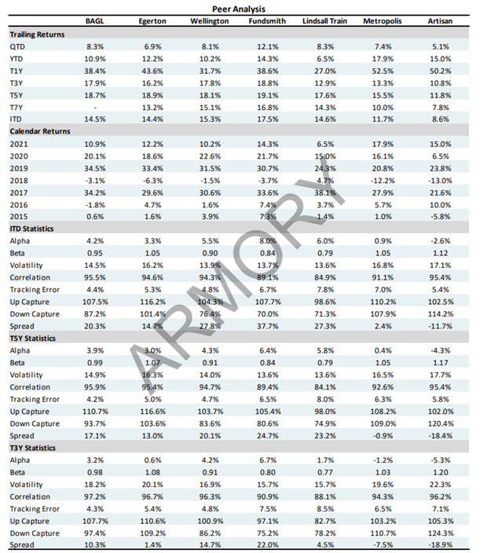
2019 | -1.01 | -0.3 | -0.64 | 0.72 | -0.71 | 0.22 | 0.2 | -0.14 | 0.34 | 0.56 | -1.29 | 0.07 |  |  | mean | 0.48 | 0.81 | 1.28
2020 | 0.28 | 1.89 | 9.69 | -1.28 | -0.95 | -0.57 | 0.63 | 0.39 | 0.47 | -1.59 | -0.89 | 0.27 |  |  | Volatilidade Anualizada | 5.07 | 1.58 | 7.06
2021 | 0.13 | 1.03 | -0.38 | 0.29 | -0.42 | 0 | 0 | 0 | 0 | 0 | 0 | 0 |  |  | Dias_Negativos | 8 | 0 | 1
 | Você calculou as diferenca como (fundo - benchmark) ou como ((1+fundo)/(1+benchmark))? |  |  |  |  |  |  |  |  |  |  |  |  |  | Dias_Positivos | 37 | 33 | 32
Retorno do fundo / Retorno do benchmarck
 |  |  |  |  |  |  |  |  |  |  |  |  |  |  | Retorno Total | 23.28 | 30.59 | 51.38
Product | Riverview ALF dif |  |  |  |  |  |  |  |  |  |  |  |  |  | Retorno Anualizado | 5.74 | 10.19 | 16.27
Mes | Jan | Feb | Mar | Apr | May | Jun | Jul | Aug | Sep | Oct | Nov | Dec |  |  | Sharpe | 1.13 | 6.45 | 2.31
Retorno (%) |  |  |  |  |  |  |  |  |  |  |  |  |  |  | Maximo Drawdown | -8.14 | 0 | -5.39
2018 | 0 | 0 | 0 | 0 | 0 | 0 | 0 | 0 | -0.2 | 1.73 | 1.4 | -1.51
2019 | -1.12 | -0.36 | -0.81 | 1.82 | -0.5 | 1.27 | 0.25 | 0.16 | 0.15 | 0.97 | -1.39 | -0.07 |  |  |  | Pagaya Opportunity Fund | Riverview ALF
2020 | 0.64 | -4.17 | 7.12 | -1.23 | -0.46 | 0.14 | 0.68 | 0.88 | 1.37 | -0.93 | 2.93 | 3.1 |  |  | Beta | -0.11 | 0.21
2021 | 1.97 | 9.22 | -0.88 | 1.8 | 0.99 | 0 | 0 | 0 | 0 | 0 | 0 | 0 |  |  | Alpha | 0.87 | 1.17
 |  |  |  |  |  |  |  |  |  |  |  |  |  |  | R^2 | 0.17 | 0.03 | Não é melhor correlação do que R^2?
Retorno Benchmarck
 |  |  |  |  |  |  |  |  |  |  |  |  |  |  | Tracking Error | 1.87 | 2.37 | Alem de não ter que tirar raiz quadrada
Product | IBOXHY Index |  |  |  |  |  |  |  |  |  |  |  |  |  |  |  |  | de cabeça a correlação tem o sinal
Mes | Jan | Feb | Mar | Apr | May | Jun | Jul | Aug | Sep | Oct | Nov | Dec
Retorno (%) |  |  |  |  |  |  |  |  |  |  |  |  | 0.00019936204147
2018 | 0 | 0 | 0 | 0 | 0 | 0 | 0 | 0 | 0.32 | -1.12 | -0.84 | 2.05
2019 | 1.62 | 0.96 | 1.29 | 0.05 | 1.25 | 0.41 | 0.44 | 0.68 | 0.39 | 0.07 | 1.92 | 0.6
2020 | 0.38 | -1.23 | -6.99 | 2.49 | 3.11 | 1.36 | 0.75 | 0.23 | 0.2 | 2.38 | 1.68 | 0.56
2021 | 0.63 | -0.46 | 0.94 | 0.27 | 1.07 | 0 | 0 | 0 | 0 | 0 | 0 | 0
 |  |  |  |  |  |  |  |  |  |  |  |  |  |  | Esse gráfico está certo? Essa corcova na direita do Pagaya é bem estranha
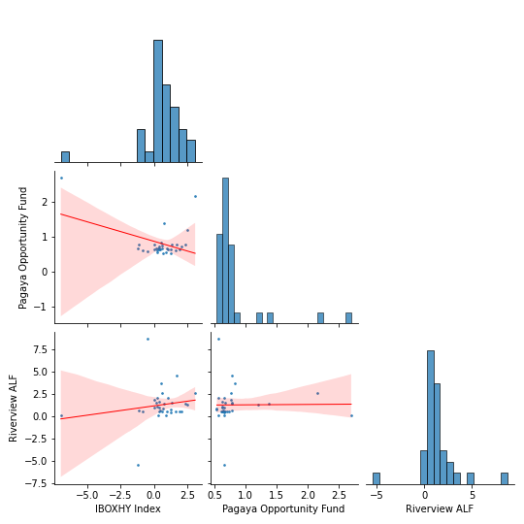
 |  |  |  |  |  |  |  |  |  |  |  |  |  |  | considerando que o outros gráficos parecem estar "smoothed"
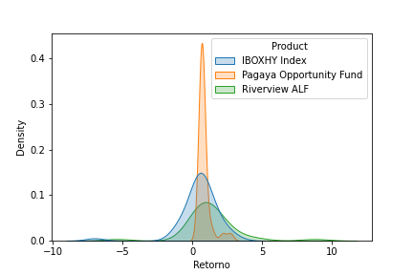
 |  |  |  | Uma coisa que vai ser importante é comparar com vários benchmarks diferentes e poder olhar essa informação
 |  |  |  | rapidamente. Talvez a melhor maneira de fazer isso seja rodar a análise para uma lista de benchmarks |  |  |  |  |  |  |  |  |  |  | Vamos fazer um gráfico desses com o tracking error também?
 |  |  |  | e deixar um relatório em cada TAB da planilha.

 |  |  |  |  |  |  |  | Quero um gráfico com a correlação (dos ultimos 24 periodos)
 |  |  |  |  |  |  |  | ao longo do tempo (para ver se ela é estável).
 |  |  |  |  |  |  |  | E um gráfico do tracking error dos ultimos 24 periodos tambem

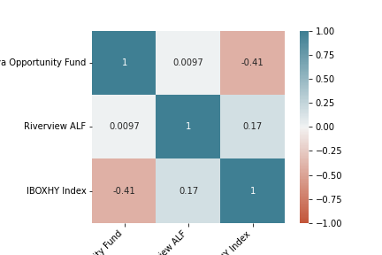

Não sei muito bem o que isso significa, acho que é o mesmo comentário que o Brisac fez ontem a respeito desse gráfico
Expliqueio o gráfico para o Erico. O que faz falta aqui é o valor numérico do coeficiente de correlação (temos só a visualização dele)
Os valores são essa tabela na direita, é isso?

Uma última consideração é a limpeza / apresentação do relatório. Tem umas coisas bem bonitas e umas bem bagunçadas.
Imagino que você só tenha "jogado" as coisas aqui por enquanto. Mas minha recomendação é ir olhando a apresentação desde o começo.
Muito chato depois de terminar você ter que ficar arrumando layout das coisas.... Melhor ir fazendo aos poucos, junto com a perte
legal do relatório.

